Лист1
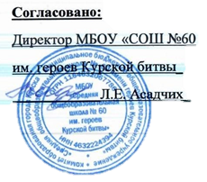
 |  |  |  | Приложение №1 к контракту № 60/2022 от 03.01.2022г.

 | ПРИМЕРНОЕ ДЕСЯТИВНЕДНОЕ МЕНЮ ДЛЯ ПИТАНИЯ ОБУЧАЮЩИХСЯ
 | ОБЩЕОБРАЗОВАТЕЛЬНЫХ ОРГАНИЗАЦИЙ КУРСКОЙ ОБЛАСТИ
 |  |  | (7-11 ЛЕТ)

 | Школа | СОШ №60 имени героев Курской битвы |  |  |  |  |  | День | 9
Ежедневное меню обучающихся, получающих начальное общее образование

Прием пищи | Раздел | № рец. | Блюдо | Выход,г | Цена | Калорийность | Белки | Жиры | Углеводы
Завтрак | гор.блюдо

 | гор.напиток
 | хлеб
 |  |  | ИТОГО: |  | 0.00 | 0 | 0 | 0 | 0

